Summary table
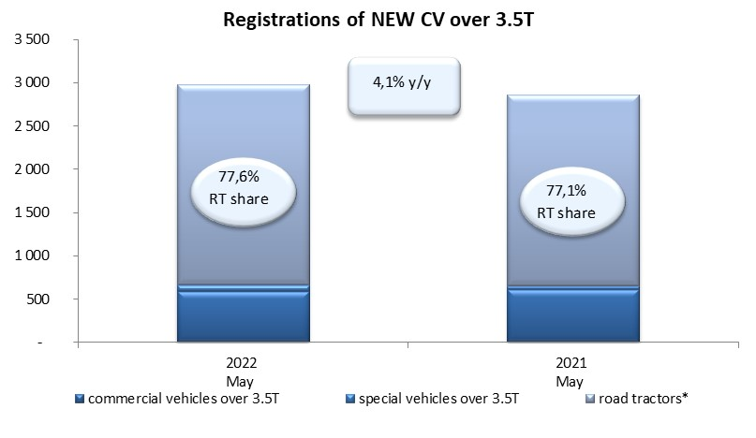
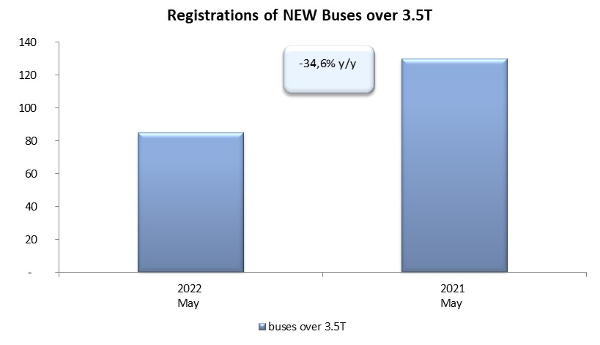
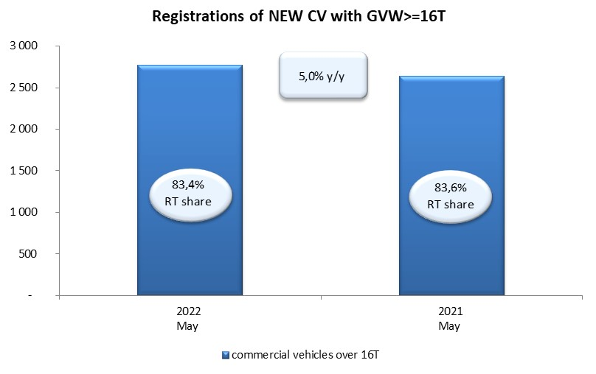
PZPM based on CEP (Central Register of Vehicles) |  |  |  |  |  | 03/06/2022
 |  |  |  |  |  | units
FIRST REGISTRATIONS OF NEW COMMERCIAL VEHICLES OVER 3.5T
 | 2022 May | 2021 May | % change y/y | 2022 Jan - May | 2021 Jan - May | % change y/y
CV - TOTAL | 2,978 | 2,860 | 4.1% | 12,860 | 13,494 | -4.7%
commercial vehicles over 3.5T | 592 | 613 | -3.4% | 2,766 | 2,694 | 2.7%
special vehicles over 3.5T | 75 | 41 | 82.9% | 328 | 285 | 15.1%
road tractors* | 2,311 | 2,206 | 4.8% | 9,766 | 10,515 | -7.1%
BUSES - TOTAL | 85 | 130 | -34.6% | 496 | 514 | -3.5%
COMMERCIAL VEHICLES - TOTAL | 3,063 | 2,990 | 2.4% | 13,356 | 14,008 | -4.7%
*/ For 2021 the data does not cover new registrations of domestic producers their own brands

